Hoja1

LISTA DE PRECIOS 26 DE JULIO DE 2023 NRO. 25 |  |  |  |  |  |  | DESCUENTO GENERAL
 |  |  |  |  |  |  | CONTADO
 |  |  |  |  |  |  | 30 DIAS



 |  |  |  |  |  |  | Coronel Warnes 3450 Lanus
 |  |  |  |  |  |  | Provincia de Buenos Aires

 |  |  |  |  |  |  | Mail: ventas.ikhana@gmail.com

UNIPOLAR FLEXIBLE IRAM NM 247-3 |  |  | TIPO TALLER ENVAINADO REDONDO IRAM 247-5 |  |  | SUBTERRANEO IRAM 2178-1 CAT II CLASE IV-VI
CODIGO | DESCRIPCION | PRECIO X MTS | CODIGO | DESCRIPCION | PRECIO X MTS | CODIGO | DESCRIPCION | PRECIO X MTS
U1.5 | UNIPOLAR FLEXIBLE DE 1,50 mm² | 332.00 | T2X1 | BIPOLAR ENVAINADO REDONDO DE 1,00 mm² | 690.0 | S2X1.5 | SUBTERRANEO FLEXIBLE DE 1,50 mm² | 1040.00
U2.5 | UNIPOLAR FLEXIBLE DE 2,50 mm² | 546.20 | T2X1.5 | BIPOLAR ENVAINADO REDONDO DE 1,50 mm² | 770.0 | S2X2.5 | SUBTERRANEO FLEXIBLE DE 2,50 mm² | 1570.00
U4 | UNIPOLAR FLEXIBLE DE 4 mm² | 836.00 | T2X2.5 | BIPOLAR ENVAINADO REDONDO DE 2,50 mm² | 1250.0 | S2X4 | SUBTERRANEO FLEXIBLE DE 4 mm² | 2330.00
U6 | UNIPOLAR FLEXIBLE DE 6 mm² | 1210.00 | T2X4 | BIPOLAR ENVAINADO REDONDO DE 4 mm² | 1800.0 | S2X6 | SUBTERRANEO FLEXIBLE DE 6 mm² | 3300.00
U10 | UNIPOLAR FLEXIBLE DE 10 mm² | 1932.00 | T2X6 | BIPOLAR ENVAINADO REDONDO DE 6 mm² | 2740.0 | S2x10 | SUBTERRANEO FLEXIBLE DE 10 mm² | 5340.00
U16 | UNIPOLAR FLEXIBLE DE 16 mm² | 3070.00 | T2X10 | BIPOLAR ENVAINADO REDONDO DE 10 mm² | 4730.0 | S2X16 | SUBTERRANEO FLEXIBLE DE 16 mm² | 7670.00
U25 | UNIPOLAR FLEXIBLE DE 25 mm² | 5600.00 | T2X16 | BIPOLAR ENVAINADO REDONDO DE 16 mm² | 0.0 | S3X1.5 | SUBTERRANEO FLEXIBLE DE 3X1.5mm | 1430.00
 |  |  | T3X1 | TRIPOLAR ENVAINADO REDONDO DE 1,00 mm² | 965.0 | S3X2.5 | SUBTERRANEO FLEXIBLE DE 2,50 mm² | 2235.00
 | Fraccionados en Bobina |  | T3X1.5 | TRIPOLAR ENVAINADO REDONDO DE 1,50 mm² | 1100.0 | S3X4 | SUBTERRANEO FLEXIBLE DE 4 mm² | 3390.00
UB1.5 | UNIPOLAR DE 1,50 mm² X 800 MTS |  | T3X2.5 | TRIPOLAR ENVAINADO REDONDO DE 2,50 mm² | 1780.0 | S3X6 | SUBTERRANEO FLEXIBLE DE 6 mm² | 4815.00
UB2.5 | UNIPOLAR DE 2,50 mm² X 600 MTS |  | T3X4 | TRIPOLAR ENVAINADO REDONDO DE 4 mm² | 2560.0 | S3X10 | SUBTERRANEO FLEXIBLE DE 10 mm² | 7680.00
UB4 | UNIPOLAR DE 4 mm² X 400 MTS |  | T3X6 | TRIPOLAR ENVAINADO REDONDO DE 6 mm² | 3900.0 | S3X16 | SUBTERRANEO FLEXIBLE DE 16 mm² | 13850.00
UB6 | UNIPOLAR DE 6 mm² X 300 MTS |  | T3X10 | TRIPOLAR ENVAINADO REDONDO DE 10 mm² | 4770.0 | S3X25 | SUBTERRANEO FLEXIBLE DE 25 mm² | 0.00
 |  |  | T3X16 | TRIPOLAR ENVAINADO REDONDO DE 16 mm² | 0.0 | S3X25+N | SUBTERRANEO FLEXIBLE DE 3X 25+16 mm² | 0.00
 |  |  | T4X1 | TETRAPOLAR ENVAINADO REDONDO DE 1,00 mm² | 1250.0 | S4X1.5 | SUBTERRANEO FLEXIBLE DE 1,50 mm² | 1810.00
CABLE TIPO PARALELO |  |  | T4X1.5 | TETRAPOLAR ENVAINADO REDONDO DE 1,50 mm² | 1400.0 | S4X2.5 | SUBTERRANEO FLEXIBLE DE 2,50 mm² | 2940.00
CODIGO | DESCRIPCION | PRECIO X MTS | T4X2.5 | TETRAPOLAR ENVAINADO REDONDO DE 2,50 mm² | 2350.0 | S4X4 | SUBTERRANEO FLEXIBLE DE 4 mm² | 4400.00
P0,75 | TIPO PARALELO DE 0,75 mm² | 400.00 | T4X4 | TETRAPOLAR ENVAINADO REDONDO DE 4 mm² | 3330.0 | S4X6 | SUBTERRANEO FLEXIBLE DE 6 mm² | 6190.00
P1 | TIPO PARALELO DE 1,00 mm² | 550.00 | T4X6 | TETRAPOLAR ENVAINADO REDONDO DE 6 mm² | 5210.0 | S4X10 | SUBTERRANEO FLEXIBLE DE 10 mm² | 9610.00
P1,5 | TIPO PARALELO DE 1,50 mm² | 650.00 | T4X10 | TETRAPOLAR ENVAINADO REDONDO DE 10 mm² | 0.0 | S4X16 | SUBTERRANEO FLEXIBLE DE 16 mm² | 15300.00
P2,5 | TIPO PARALELO DE 2,50 mm² | 1030.00 | T4X16 | TETRAPOLAR ENVAINADO REDONDO DE 16 mm² | 0.0 | S5X1.5 | SUBTERRANEO FLEXIBLE DE 1,50 mm² | 2310.00
 |  |  | T5X1.5 | PENTAPOLAR ENVAINADO REDONDO DE 1,50 mm² | 1845.0 | S5X2.5 | SUBTERRANEO FLEXIBLE DE 2,50 mm² | 3640.00
 |  |  | T5X2.5 | PENTAPOLAR ENVAINADO REDONDO DE 2,50 mm² | 3100.0 | S5X4 | SUBTERRANEO FLEXBLE DE 4,00 mm² | 5440.00
CABLE TIPO BIPOLAR -ROJO/NEGRO |  |  | T5X4 | PENTAPOLAR ENVAINADO REDONDO DE 4,00 mm² | 4800.0 | S5X6 | SUBTERRANEO FLEXIBLE DE 6,00 mm2 | 7900.00
CODIGO | DESCRIPCION | PRECIO X MTS | T7X1.5 | PENTAPOLAR ENVAINADO REDONDO DE 1,50 mm² | 2530.0 | S7X1.5 | SUBTERRANEO FLEXIBLE DE 1,50 mm² | 3220.00
B0,75 | TIPO BIPOLAR-R/N DE 0,75 mm² | 400.00 | T7X2.5 | PENTAPOLAR ENVAINADO REDONDO DE 2,50 mm² | 4350.0 | S7X2.5 | SUBTERRANEO FLEXIBLE DE 2,50 mm² | 5130.00
B1 | TIPO BIPOLAR -R/N DE 1,00 mm² | 550.00
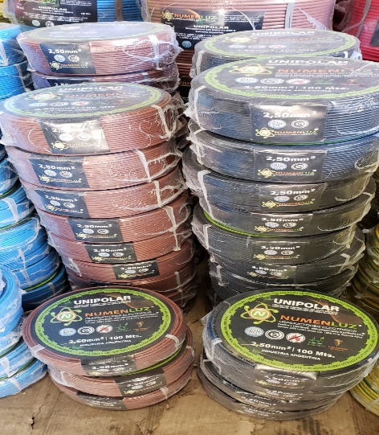
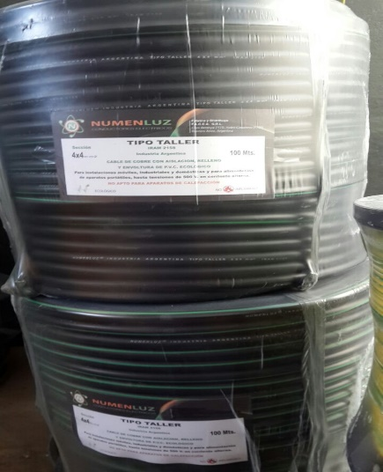
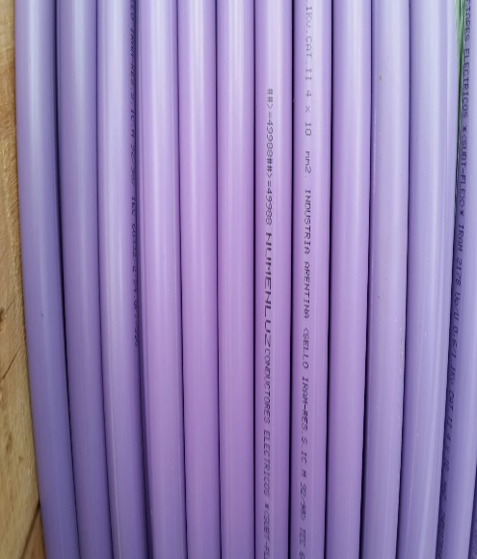
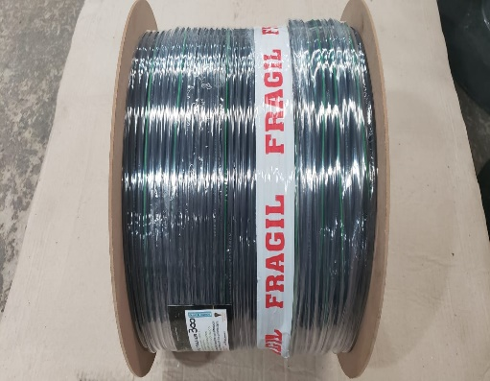
 |  |  |  | Fraccionados en Bobina
 |  |  | TB2X1 | BIPOLAR REDONDO DE 1,00 mm²X 700 MTS
 |  |  | TB2X1.5 | BIPOLAR REDONDO DE 1,50 mm² X 600 MTS
 |  |  | TB2X2.5 | BIPOLAR REDONDO DE 2,50 mm²X 500 MTS
 |  |  | TB3X1 | TRIPOLAR REDONDO DE 1,00 mm²X 600 MTS
 |  |  | TB3X1.5 | TRIPOLAR REDONDO DE 1,50 mm²X 500 MTS
 |  |  | TB3X2.5 | TRIPOLAR REDONDO DE 2,50 mm²X 400 MTS
 |  |  | TB4X1 | TETRAPOLAR REDONDO DE 1,00 mm²X 600MTS
 |  |  | TB4X1.5 | TETRAPOLAR REDONDO DE 1,50 mm²X 500 MTS
 |  |  | TB4X2.5 | TETRAPOLAR REDONDO DE 2,50 mm²X 400 MTS

